Sheet1
Buyer： |  |  | Tel： |  |  |  | Date：
 |  |  |  |  |  | 单号No.：
序号 No | 图片 | 商品名称 Product name | 规格 Size | 单位 Unit | 数量 Quantity | 单价 Unit | 金额 Amount | 备注 Remarks | 净重 Total net weight/KG | 总CBM Total Cubes
1 | 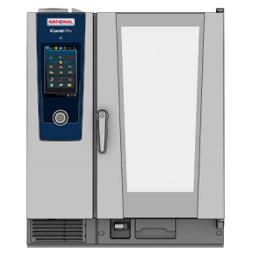 | 10盘万能蒸烤箱 （竖盘） 10 конфорок пароварки Combi (Вертикальная пластина) Rational | 850*780*1110 | 台 | 1 | 90000 | 90000 | 20KW/380V | 150 | 0.95
2 |  | 万能蒸烤箱底架 Основание пароварочной печи Combi | 850*800*650 | 台 | 1 | 2300 | 2300 |  | 20 | 0.44
3 | 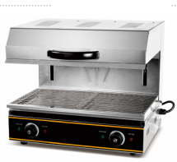 | 升降面火炉 Подъемная поверхность печи | 600*460*525 | 台 | 1 | 3000 | 3000 | 50Hz 220v/3.6KW | 49 | 0.15
4 | 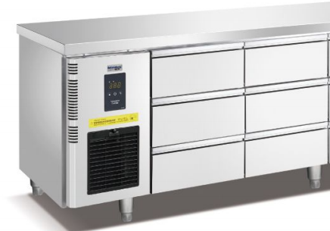 | 风冷六抽冷藏工作台 Шестивыдвижной рефрижераторный верстак с воздушным охлаждением | 1500*700*850 | 台 | 2 | 15000 | 30000 | 50Hz 220v/0.6KW | 170 | 2.4
5 | 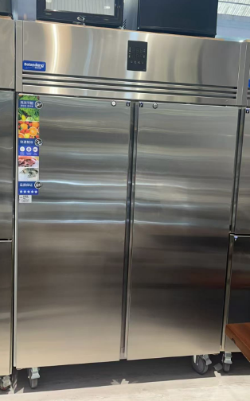 | 风冷双大门冷藏厨房柜 Двухдверные холодильные кухонные шкафы с воздушным охлаждением | 1400*830*1980 | 台 | 1 | 15500 | 15500 | 50Hz 220v/0.9KW | 130 | 2.8
6 |  | 风冷双大门冷冻厨房 Двухдверные морозильные кухонные шкафы с воздушным охлаждением | 1400*830*1980 | 台 | 1 | 15500 | 15500 | 50Hz 220v/0.9KW | 130 | 2.8
8 |  | 低温慢煮机 Низкотемпературная мультиварка | 330*550*400+220 | 台 | 1 | 7600 | 7600 | 50Hz 220v/3.5KW | 15 | 0.12
9 | 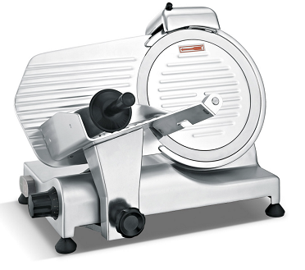 | 新款250 10寸半自动切片机 Новый 250 10-дюймовый полуавтоматический слайсер | 490*390*380 | 台 | 1 | 2500 | 2500 | 50Hz 220v/1.5KW | 20 | 0.1
12 |  | 风冷九抽冷藏工作台 Шестивыдвижной рефрижераторный верстак с воздушным охлаждением | 1800*700*850 | 台 | 2 | 18000 | 36000 | 50Hz 220v/0.6KW | 190 | 2.4
13 |  | 六头方型煲仔炉 Квадратная глиняная печь с шестью головками | 1200*800*800+120 | 台 | 1 | 7200 | 7200 | 3.5*6KW/380V | 40 | 1
14 |  | 台式电磁炉 Настольная индукционная варочная панель | 405*510*180 3.5kw | 台 | 2 | 870 | 1740 | 50Hz 220v/3.5KW | 8 | 0.1
15 |  | 60系列304餐炉 ES6016Обеденная плита серии 60 304 ES6016 | 580*240 | 台 | 2 | 4200 | 8400 | 50Hz 220v/0.5KW | 30 | 0.1
16 | 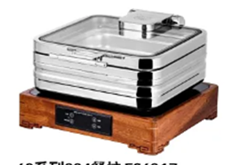 | 60系列304餐炉 ES6017Обеденная плита серии 60 304 ES6017 | 400*430 | 台 | 2 | 4000 | 8000 | 50Hz 220v/0.5KW | 26 | 0.1
17 |  | 60系列304餐炉 ES6018Обеденная плита серии 60 304 ES6018 | 430*450 | 台 | 2 | 4000 | 8000 | 50Hz 220v/0.5KW | 26 | 0.1
18 | 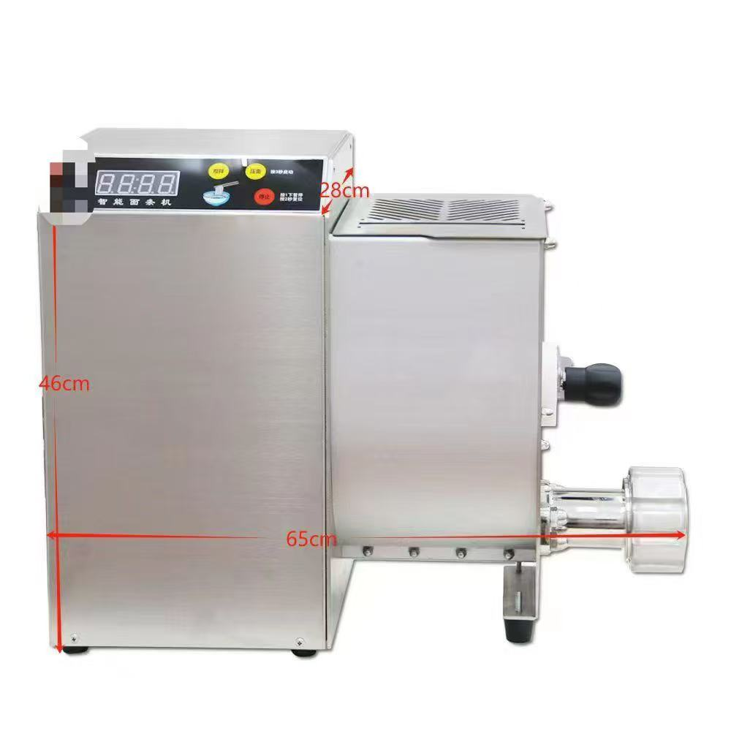 | 全自动意大利机 | 460*650*280 | 台 | 1 | 31200 | 31200 | 50Hz 220v/1.5KW | 110 | 0.16
19 |  | 20L搅拌机 Блендер 20 л | 500*570*840 | 台 | 1 | 7700 | 7700 | 50Hz 220v/1.5KW | 120 | 0.3
20 | 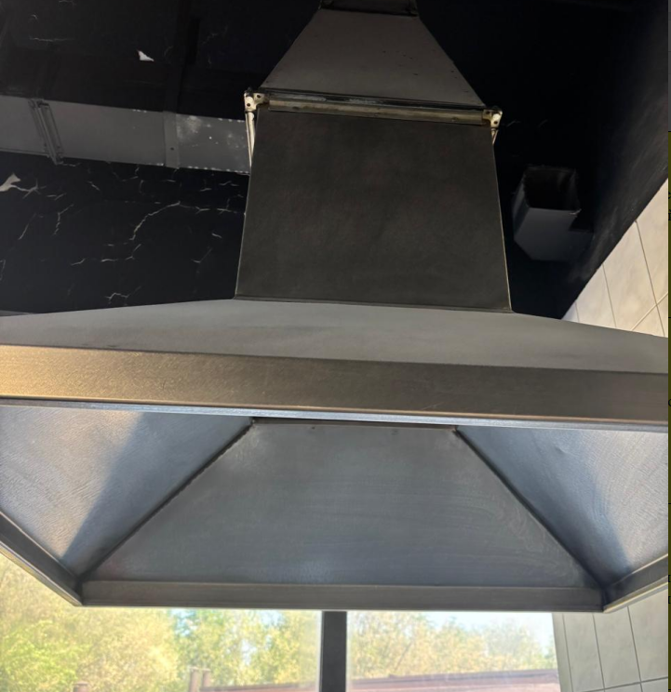 | 长方形烟罩 Прямоугольный капот | 1500*1000*400+450 | 台 | 1 | 5000 | 5000 |  | 40 | 1.5
21 |  | 风冷六抽冷藏工作台 Шестивыдвижной рефрижераторный верстак с воздушным охлаждением | 1500*700*850 | 台 | 1 | 15000 | 15000 | 50Hz 220v/0.6KW | 85 | 1
22 |  | 风冷单大门冷冻厨房柜Однодверный кухонный шкаф с морозильной камерой с воздушным охлаждением | 800*830*1980 | 台 | 2 | 9500 | 19000 | 50Hz 220v/0.4KW | 150 | 2.8
23 |  | Шортенер | 1310*720*550 | 台 | 1 | 15600 | 15600 | 50Hz 220v/0.55KW | 120 | 0.5
24 | 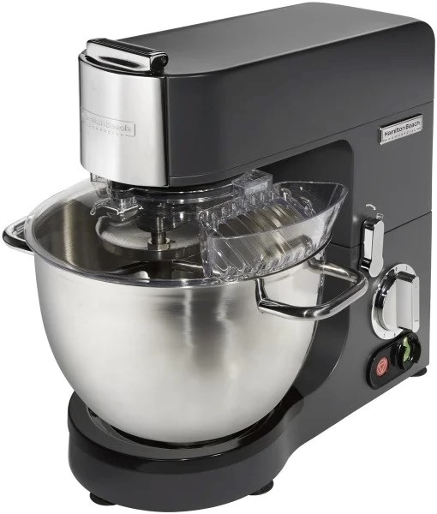 | Hamilton Beach | 400*350*430 | 台 | 1 | 7200 | 7200 | 50Hz 220v/1.5KW | 28 | 0.1
25 | 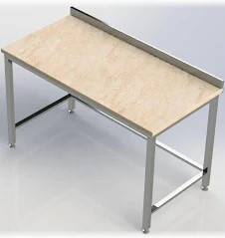 | 大理石面粉操作台 Столешница из мраморной муки | 1800*700*850 | 台 | 1 | 3400 | 3400 |  | 35 | 1
26 |  | 四门冷藏柜 | 1210*760*1980 | 台 | 2 | 13600 | 27200 | 50Hz 220v/0.75KW | 270 | 4
26 |  |  |  |  |  |  | 367040 |  | 1962 | 24.92
已付定金： Deposit |  |  |  |  | 余款: Spare money
付款方式: ☐ 现金 ☐ 微信 ☐ 支付宝 ☐ 银联 ☐ 其他 Terms of payment
购买须知： 1、定购常规商品的保障金不能低于货物总额的30%，工程和非标定制商品的保障金不能低于货物总额50%。 The security payment for regular goods shall not be less than 30% of the total amount of goods, and the security payment for public funds and non-standard customized goods shall not be less than 50% of the total amount of goods. 2、特殊定做的商品、特价商品不允许退换。 Special custom goods, special price goods can not be returned for exchange. 3、请保留单据，售后问题将按照单据处理。 Please keep the documents and the after-sale problems will be dealt with according to the documents.
客户签名： Customer signature |  |  |  |  | 销售经理：周永泉 Sales manager

